关系图
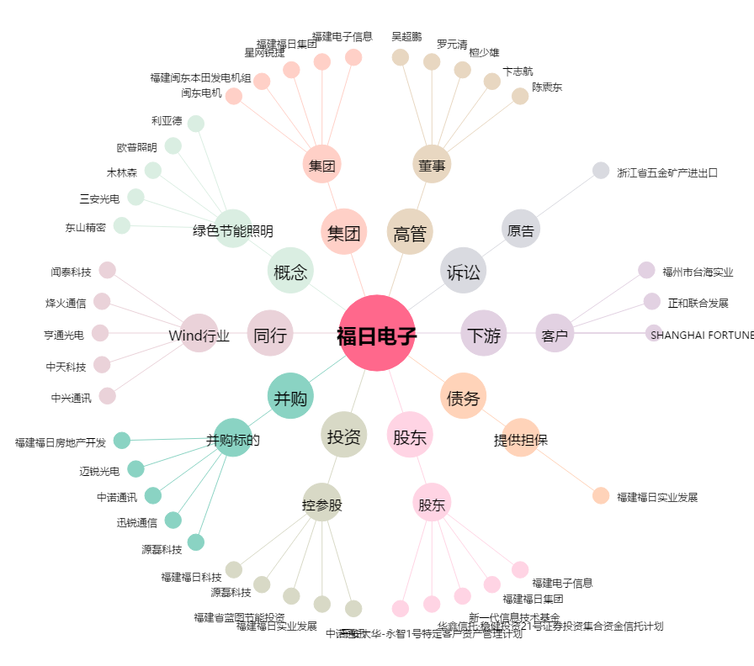
福日电子[600203.SH] - 关系概览图

